出门证查询报表
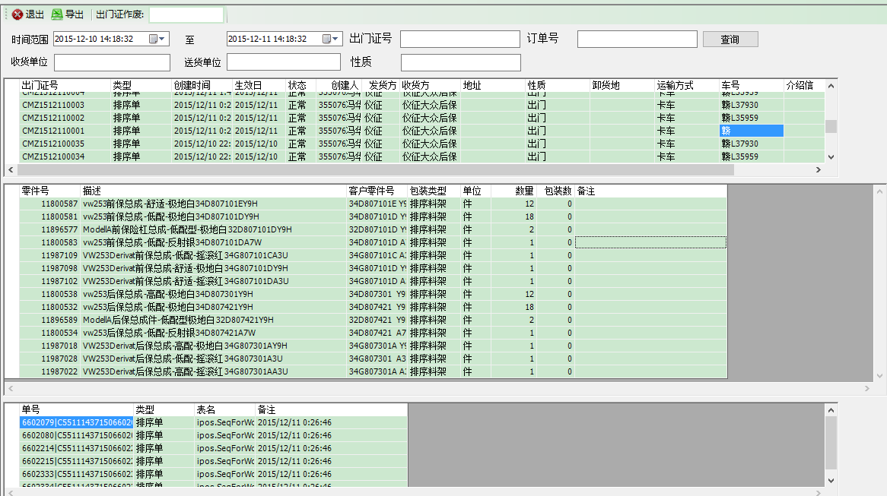
用途：查询出门证信息

时间范围： | 起 | 至 | 出门证号 |  | 订单号
查询
收货单位 |  |  | 送货单位 |  | 性质

出门证号 | 类型 | 创建时间 | 生效日 | 状态 | 创建人 | 发货方 | 地址 | 性质 | 卸货地 | 运输方式 | 车号 | 介绍信 | 备注

零件号 | 描述 | 客户零件号 | 包装类型 | 单位 | 数量 | 包装数 | 备注 | 点击上表的创建时间时会将同一创建时间的相关出门证信息显示出来

 |  |  |  |  |  |  |  | 点击上表的车号时，会将此车装载的零件号信息显示

单号 | 类型 | 表名 | 备注 |  |  |  |  | 点击上表的创建时间时，会把此时的单号信息显示
 |  |  |  |  |  |  |  | 点击上表的车号时，会将此车装的订单显示出来

BTO订单查询
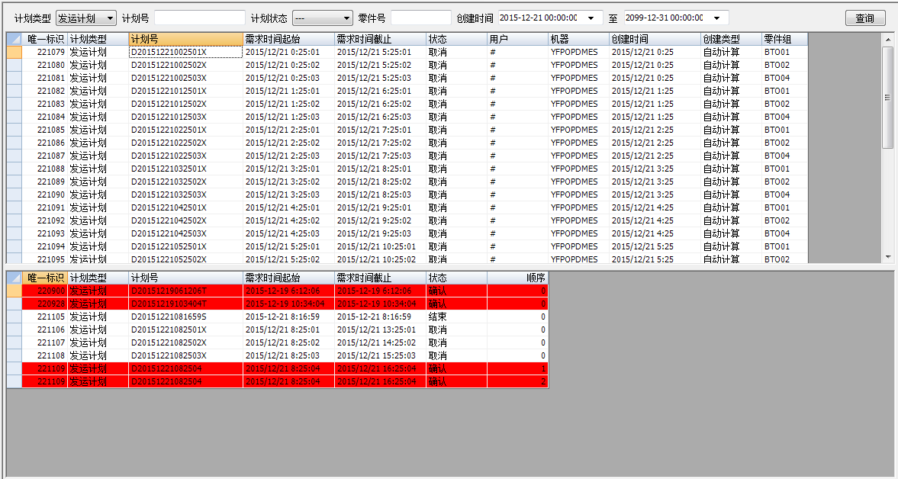
用途：供物流查询BTO发运情况 |  |  |  |  |  | SELECT * FROM dbo.LGS_BTOMstr
说明：1.实时性报表 |  |  |  |  |  | SELECT * FROM dbo.LGS_BTODet
 | 2.使用工厂：浦东

计划类型 |  | 计划号 |  | 计划状态 |  | 零件号 |  | 创建时间 |  | 至 | 查询

计划类型默认不选的话是装配计划与发运计划都选择，单独可以选择装配计划和发运计划
计划状态包括开放，确认，取消，结束，如果不选择的话就是全部状态都包括
可以通过创建时间的时间段查询，创建起始日期默认为当天的0点，终止日期默认为无限大

唯一标识 | 计划类型 | 计划号 | 需求时间起 | 需求时间止 | 状态 | 用户 | 机器 | 创建时间 | 创建类型 | 零件组

唯一标识 | 计划类型 | 计划号 | 需求时间始 | 需求时间止 | 状态 | 顺序 |  | 此处红色显示报表显示当前查询的装配计划或者发运计划为确认状态的订单信息

BTO过点信息查询
用途：供物流查询客户过点信息的情况
实时性报表
1、可以通过接收时间段查询，接收的起始时间默认为当天的0点，终止时间默认为当前时间 |  |  |  |  | SELECT * FROM dbo.LGS_JISPointInfo --WHERE InformationPoint = '107'
2、可以筛选过点位置查询，过点位置为：104、107 |  |  |  |  | SELECT * FROM dbo.LGS_CustomerPlant
3、可以通过前保、后保的四位零件号查询 |  |  |  |  | SELECT * FROM dbo.LGS_Customer
4、可以筛选厂别查询，104的厂别为1S、2S、3S,107的厂别为1G、2G、3G
5、可以导出Excel
6、显示内容如下截图 | 客户 | 客户工厂 | 信息点 | 接收时间起止 | 产品类型

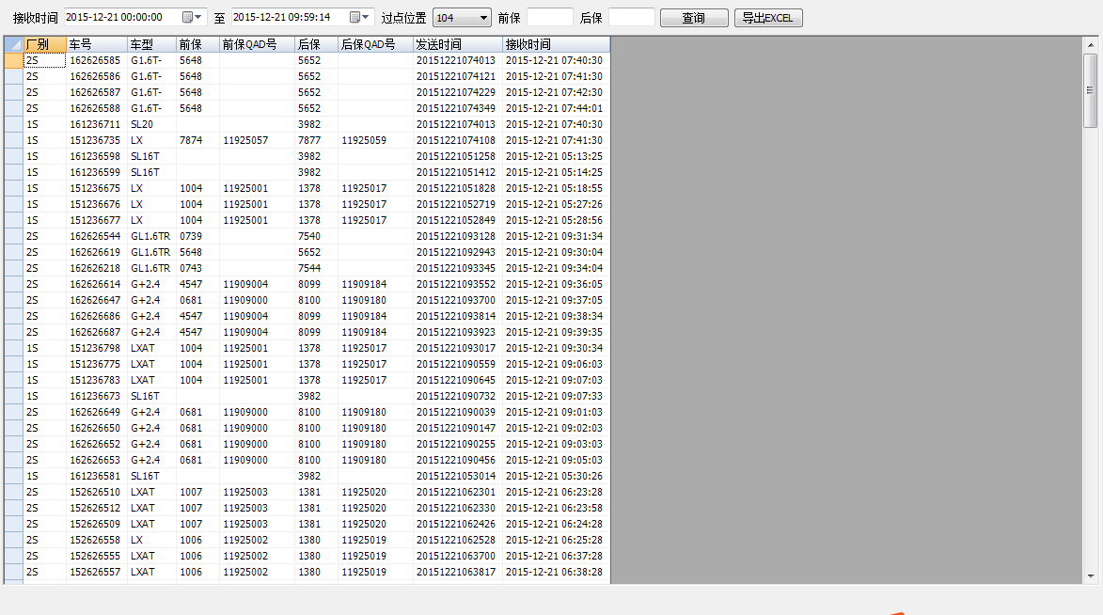
厂别

条码排序记录查询报表
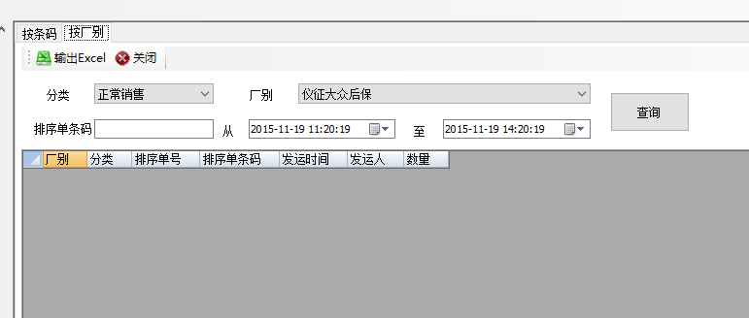
 | 用途：查询产品条码与排序信息关联信息（针对总成件的发运）
 | 使用工厂：安亭

 | 按条码
 | 分类 |  | 条码 |  | VINCODE |  | 查询

 | 排序单号码 |  | 从 | 至 | 至
勾选上时启用 | 排序时间 | 从 |  | 至

 | 零件号 | 条码 | 排序记录ID | VINCODE | 类型 | 分类 | 操作时间 | 备注 | 排序时间 | 发运时间 | 排序操作人 | 发运操作人 | 排序单号 | 异常状态 | 新条码

 | 异常状态：如果某个条码被扫描了“销售退货”或“安全退回”，就在异常状态列显示

 | 按厂别
 | 分类 |  | 厂别 |  |  |  | 查询

 | 排序单号码 |  | 从 | 至

 | 厂别 | 分类 | 排序单号 | 排序单条码 | 发运时间 | 发运人 | 数量

客户预测信息查询
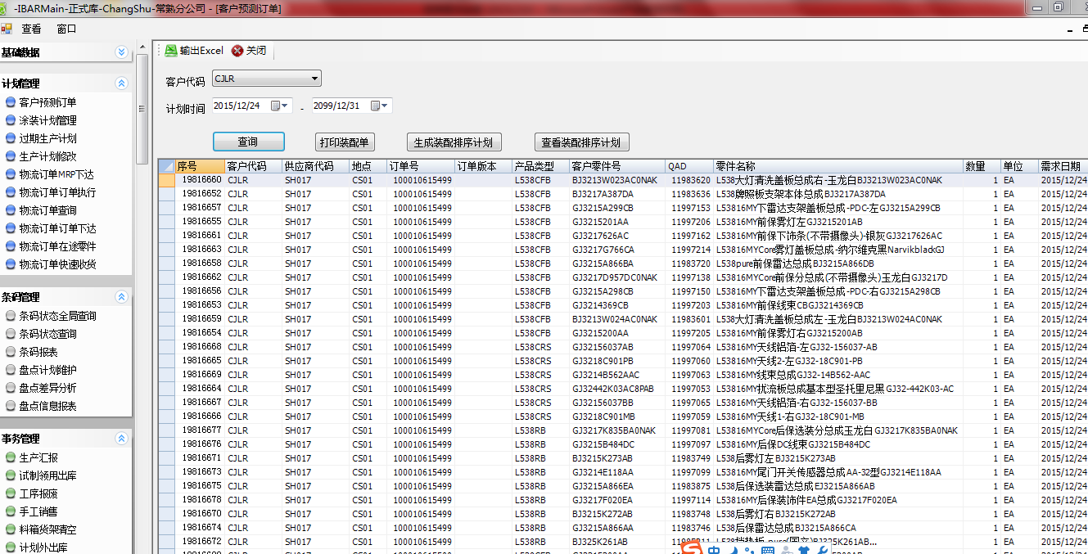
用途：查询客户预测信息

筛选条件：
客户代码 |  | 订单时间 | 起 | 至

输出内容：
序号 | 客户代码 | 供应商代码 | 地点 | 订单号 | 订单版本 | 产品类型 | 客户零件号 | SAP号 | 零件名称 | 数量 | 单位 | 需求日期

结算信息核对报表
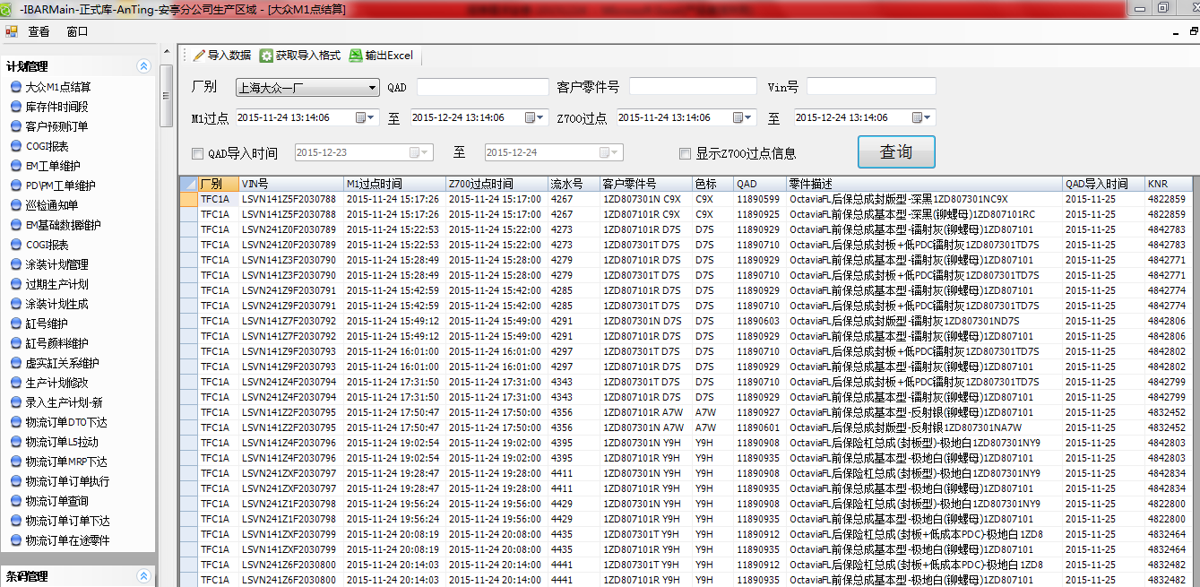
用途：供物流核对结算信息
 |  |  |  |  |  |  |  |  | Q:QAD导入时间
 |  |  |  |  |  |  |  |  | Q:KNR
筛选条件：
厂别 |  | SAP号 |  | 客户零件号 |  | VIN号
M1过点 |  | 起 | 至 | Z700过点 | 起 | 至
SAP导入时间 |  | 起 | 至 | 显示Z700过点信息 |  |  | 查询

报表样例：
厂别 | VIN号 | M1过点时间 | Z700过点时间 | 流水号 | 客户零件号 | 色标 | SAP号 | 零件描述 | QAD导入时间 | KNR

客户零件号查询
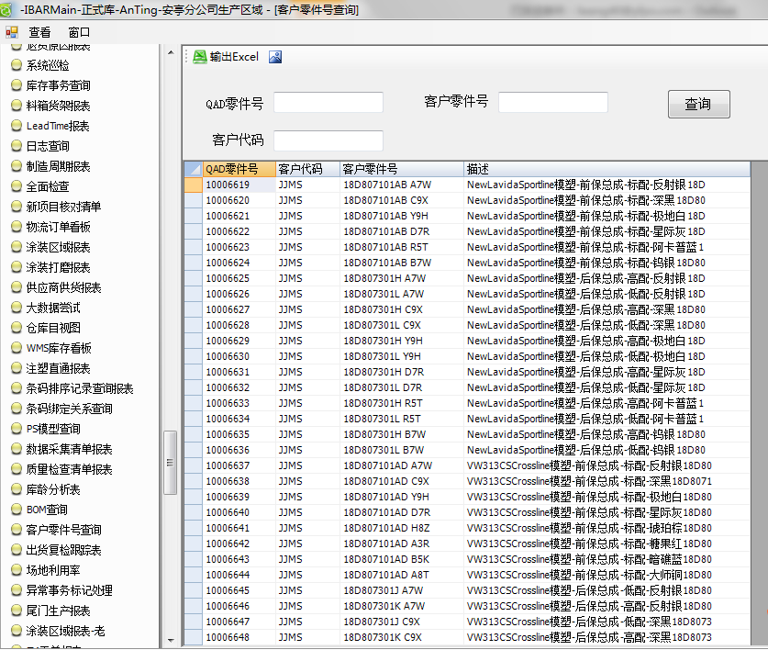
用途：供物流查看QAD号码与客户零件号的对应关系
使用人：计划员，ERP工程师

筛选条件：
SAP零件号 |  | 客户零件号 |  | 客户代码

输出内容：
SAP零件号 | 客户代码 | 客户零件号 | 描述

VINCODE报表
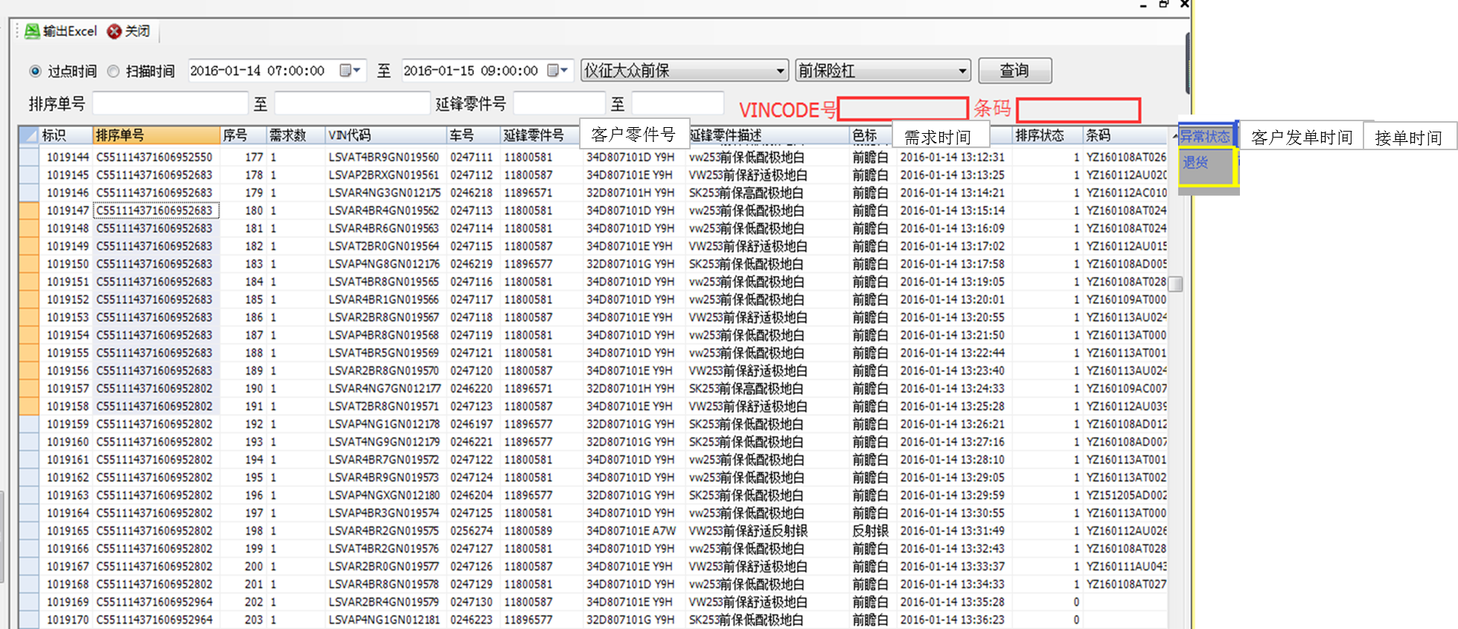
筛选条件：
过点时间（根据不同客户进入装配车间的时间点设置）扫描时间（起始和结束时间），产品类型，产品小类，VICODE号码，条码。
输出内容：
标示，排序单号，序号，需求数，VIN代码，车号，延锋零件号（SAP号），客户零件号，延锋零件描述，色标，需求时间（客户单的需求时间），排序状态（是否已排，01显示，1为已排，0是跳过或者未排到？？？跳过和未排是否可以分开？？师傅），条码，异常状态（退货），客户发单时间，客户接单时间。

